Sheet1
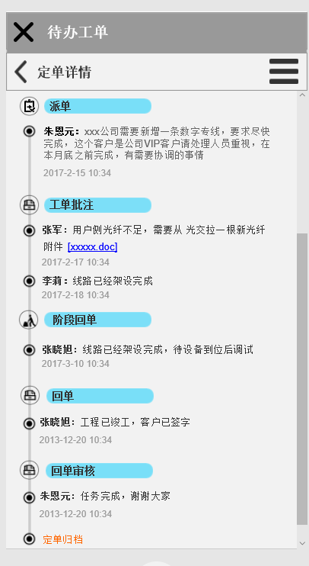
模块 | 功能 | 请求类型 | 服务地址 | 说明
用户绑定 | 发送手机号验证码 | GET | /api/sms/send/{name}/{num}
 | 发送验证码 | GET | /oa/sms/send/{code}/{num}
 | 验证校验码 | GET | /api/sms/verify/{code}/{num}
 | 验证校验码 | GET | /oa/sms/verify/{code}/{num}
派单 | 待办工单列表接口 | GET | /oa/workorder/todo/{status} | 此接口有一系列的查询,用status区分三个状态：处理中，已回单，已归档 返回参数包括：工单ID，工单名称，工单类型，派单人，派单时间等。
 | 阅读状态更新接口 | POST | /oa/workorder/read/{workorderid}/{readStatus} | 更新工单状态为目标状态
 | 工单详情接口 | GET | /oa/workorder/detail/{workorderid} | 返回参数包括：工单ID，工单内容，工单名称，回单人，派单人，协办人，派单时间，回单时间，阶段回单时间，要求完成时间，要求阶段反馈时间，回单内容，阶段回单内容等。
 | 工单流程详情接口 | GET | /oa/workorder/flow/{workorderid} | 展示流程信息，字段见截图。
 | 派单接口 | POST | /oa/workorder/submit | POST提交，字段见截图。
 | 人员查询接口 | GET | /sys/staff/list | 展示页面内部可能也需要查询过滤，最好是前端实现，有必要的话后端多提供一个
 | 人员查询接口-过滤 | GET | /sys/staff/q/{keyword} | 关键字过滤接口
 | 我的工单列表接口 | GET | /oa/workorder/mine/{status} | 此接口有一系列的查询,用status区分三个状态：处理中，已回单，已归档 返回参数包括：工单ID，工单名称，工单类型，派单人，派单时间等。
 | 回单接口 | POST | /oa/workorder/process/finish/{workorderid} | 提交报文见详细接口描述
 | 阶段回单接口 | POST | /oa/workorder/process/milestone/{workorderid} | 提交报文见详细接口描述
 | 工单批注接口 | POST | /oa/workorder/comment/{workorderid} | 提交报文见详细接口描述 | 接口 | 工单列表接口 |  | 包括工单ID，工单名称，工单类型，派单人，派单时间等。
 | 派单审核接口 | POST | /oa/workorder/approve/submit/{workorderid} | 提交报文见详细接口描述
 | 回单审核接口 | POST | /oa/workorder/approve/finish/{workorderid} | 提交报文见详细接口描述 |  | 工单详情接口 |  | 包括工单ID，工单内容，工单名称，回单人，派单人，协办人，派单时间，回单时间，阶段回单时间，要求完成时间，要求阶段反馈时间，回单内容，阶段回单内容等。
移动OA派车 | 驾驶员查询接口 | GET | /car/driver/list | 提交报文见详细接口描述 |  | 回单接口 |  | 包括工单ID，回单内容，附件，回单时间，回单人等。
 | 驾驶员查询接口-过滤 | GET | /car/driver/q/{keyword}/{maxNum} | 提交报文见详细接口描述
 | 汽车查询接口 | GET | /car/car/list | 提交报文见详细接口描述 |  | 阶段回单接口 |  | 包括工单ID，阶段回单内容，附件，回单时间，回单人等。
 | 汽车查询接口-过滤 | GET | /car/car/q/{keyword} | 提交报文见详细接口描述
 | 乘坐人查询接口 | GET | /car/passenger/list | 提交报文见详细接口描述 |  | 工单批注接口 |  | 包括工单ID，批注内容，附件，批注时间，批注人等。
 | 乘坐人查询接口-过滤 | GET | /car/passenger/q/{keyword}/{maxNum} | 提交报文见详细接口描述
 | 反馈人查询接口 | GET | /car/feedback/list | 提交报文见详细接口描述 |  | 派单审核接口 |  | 包括审核人，审核意见，审核时间等。
 | 派单接口 | POST | /car/workorder/submit | 提交报文见详细接口描述 |  | 回单审核接口 |  | 包括审核人，审核意见，审核时间等。
 | 阅读状态更新接口 | POST | 复用上面OA的 | 更新工单状态为已读
 | 工单详情接口 | GET | /car/order/detail/{workorderid} | 返回参数包括：工单ID，工单内容，工单名称，回单人，派单人，协办人，派单时间，回单时间，阶段回单时间，要求完成时间，要求阶段反馈时间，回单内容，阶段回单内容等。 | 移动OA派车 | 派单 | 驾驶员派单 | 派车工单指定派给某个驾驶员
 | 工单流程详情接口 | GET | /car/order/flow/{workorderid} 估计可以复用 | 展示流程信息，字段见截图。 |  |  | 乘坐人派单 | 派车工单派给多个乘坐人，乘坐人可以查看工单内容，不能回单。并且在乘坐人当中指定一个反馈人，反馈人需要反馈会议信息，反馈要求由派单人在派单时填写。
 | 我的工单列表接口 | GET | /car/order/mine/{status} | 此接口有一系列的查询,用status区分三个状态：处理中，已回单，已归档 返回参数包括：工单ID，工单名称，工单类型，派单人，派单时间等。 |  |  | 派单内容编辑 | 用户选择派单给哪个驾驶员，并选择哪台车，派单内容包括驾驶员，驾驶员手机号，乘坐人，车牌号，目的地，预计出车时间，预计返回时间等。
 | 回单接口 | POST | /car/workorder/process/finish/{workorderid} | 提交报文见详细接口描述 |  |  | 对接驾驶员外出系统（预留） | 系统可以和驾驶员外出系统对接，通过接口将派单信息导入到驾驶员外出系统。
 | 工单批注接口 | POST | 复用上面OA的 | 提交报文见详细接口描述 |  | 派单审核 | 派单内容展示 | 展示派单的内容，包括驾驶员，乘坐人，车牌号，目的地，预计出车时间，预计返回时间等。
 |  |  |  |  |  |  | 审核 | 审核派单的内容，可以选择通过或者不通过。通过收工单才会派给驾驶员，如果不通过则直接打回给派单人。
 |  |  |  |  |  |  | 反馈人自动派单 | 自动派单给反馈人。
 |  |  |  |  |  | 接单 | 接单 | 服务端主动将派单消息推送给收单人，客户端收到消息后主动从服务器拉去工单内容。
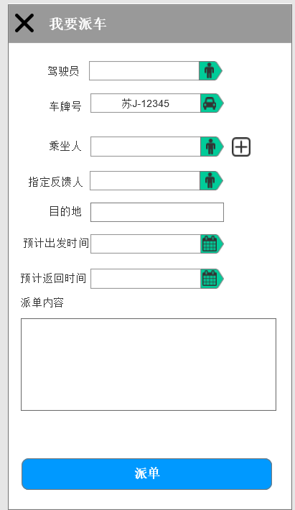
 |  |  |  |  |  |  | 未读工单提醒 | 客户端有未读工单数量提示，并且未阅读工单的标题要用粗体展示。
 |  |  |  |  |  |  | 查看工单内容 | 用户查看工单的内容，展示内容包括派单人，驾驶员，乘坐人，车牌号，目的地，预计出车时间，预计返回时间等。
 |  |  |  |  |  | 回单 | 回单内容编辑 | 编辑回单内容，内容包括时间出发时间，实际返回时间，里程数，高速通行费数额等。
 |  |  |  |  |  |  | 回单 | 回单的工单回给派单人。
 |  |  |  |  |  |  | 回单提醒 | 到达预计返回时间没有回单的工单，系统主动多次发送通知（短信，易信）给回单人，直到回单为止。

